はじめに
千葉県放課後インストラクター派遣モデル事業について
〇 令和８年度における本事業は、提示している体験活動プログラムの専門的な
知識や技術を有する放課後インストラクターを放課後児童クラブ等に派遣す
るものです。
〇 本事業はモデル事業となりますので、希望が多かった場合は、各市町村に
所在するクラブ数に応じ、以下のとおり３つのエリアに分け、それぞれの
エリアから最低１か所１クラブ単位で選定させていただきます。
〇本事業は、放課後児童クラブだけでなく、校内交流型として連携している
放課後子供教室のみを利用する児童も対象に含まれます。お申込みの際は、
放課後児童クラブが主体となり、事前に放課後子供教室と調整いただいた
上でお申込みくださるようお願いします。
〇応募が多数あった場合には、体験活動を実施していないクラブや参加児童数、
活動場所の状況等を勘案し選定させていただきます。
〇スポーツ系、文化系の両方にご応募いただいても構いませんが、両方で選定されることは原則ありませんので、ご承知おきください。

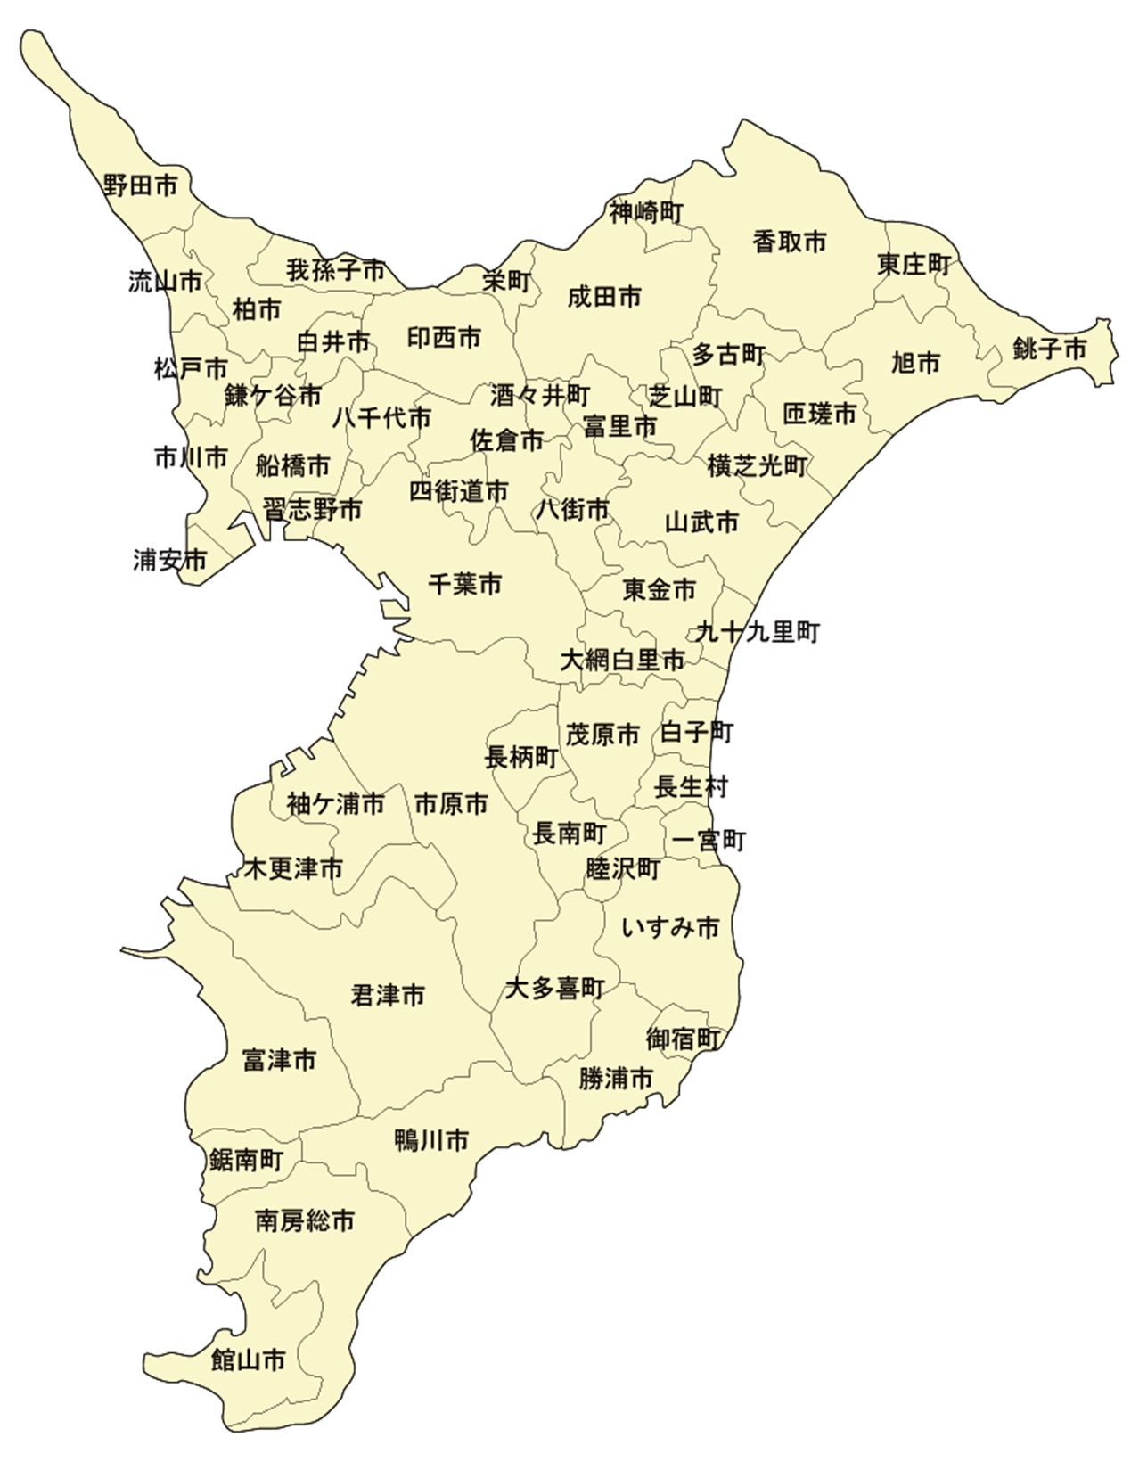

エリア２

エリア１

エリア３

